상품제안서
마카롱 루미 휴대용 치약칫솔세트 | 상품코드: S42896

 |  |  |  |  |  |  | 02-713-8555 | www.synergygift.co.kr
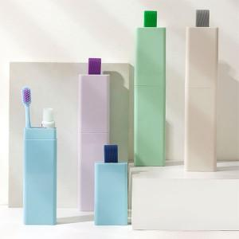 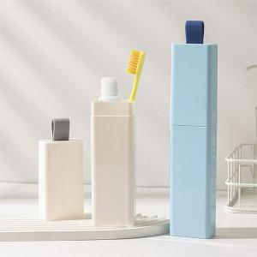 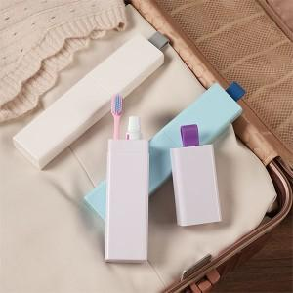

【상세/제작정보】 | <p><span style="font-size: 12pt;">- 구성품 색상 랜덤 발송되며 재고에 따라 치약칫솔 종류가 변경될 수 있습니다.</span></p><p><br>1.작지만 실속있는 가성비 구성<br>2.가볍고 슬림한 디자인<br>3.감성적인 파스텔톤 색감과 편안한 직사각 디자인</p>

【인쇄/포장옵션】 | 레이저, 풀칼라 / 포장지포장

【공급단가】 | 수량 | 100~ | 300~ | 1,000~ | 3,000~ | 10,000~
*VAT별도 | 화이트 | 3,510원 | 3,350원 | 3,190원 | 3,140원 | 3,030원
 | 그린 | 3,510원 | 3,350원 | 3,190원 | 3,140원 | 3,030원
 | 블루 | 3,510원 | 3,350원 | 3,190원 | 3,140원 | 3,030원
 | 퍼플 | 3,510원 | 3,350원 | 3,190원 | 3,140원 | 3,030원

【상품 URL】 | https://www.synergygift.co.kr:443/src/goods_detail.php?gdno=42896

